colour CIE
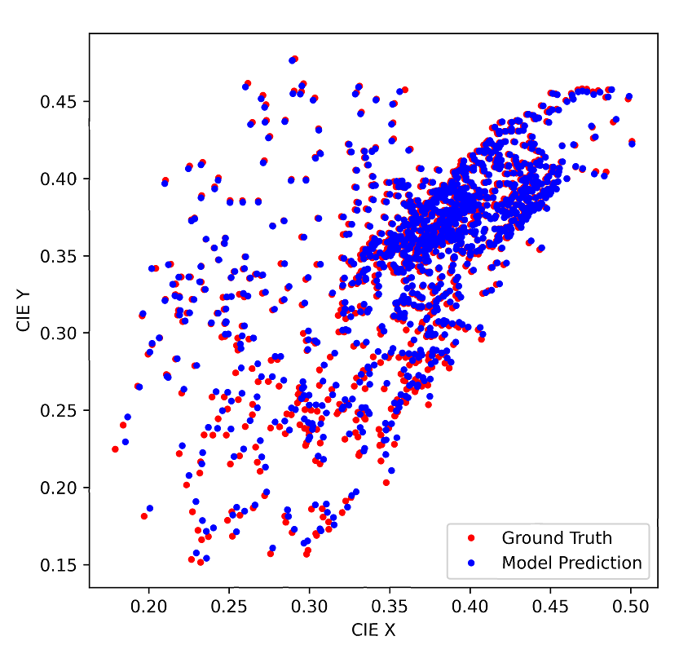
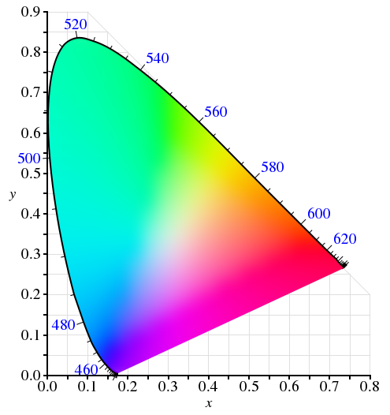
 | DOT |  | output
0.3 | 0.5 | 3.00E-01 | 1.80E-01
 |  | 2.85E-01 | 1.79E-01
 |  | 2.61E-01 | 1.66E-01
 |  | 2.83E-01 | 2.01E-01
 |  | 2.69E-01 | 1.81E-01
 |  | 2.52E-01 | 1.68E-01
 |  | 2.36E-01 | 2.25E-01
 |  | 3.28E-01 | 1.97E-01
 |  | 3.18E-01 | 2.08E-01

X | Y
0.3 | 0.5

